時間がでてくるとき
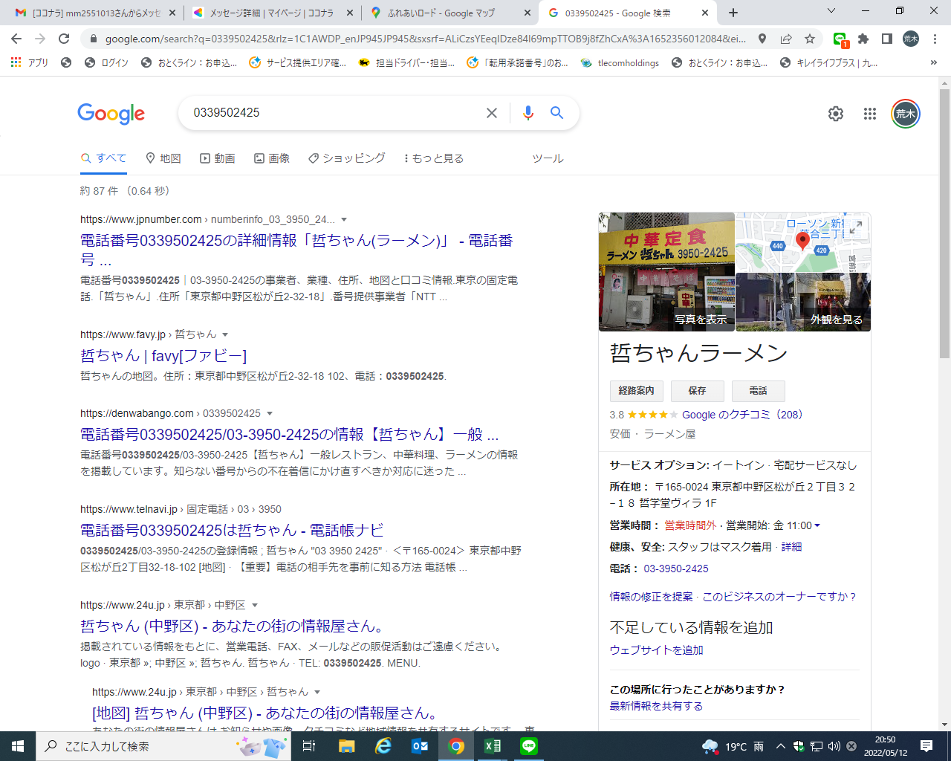

金「11：00」の右側にある▲をおす

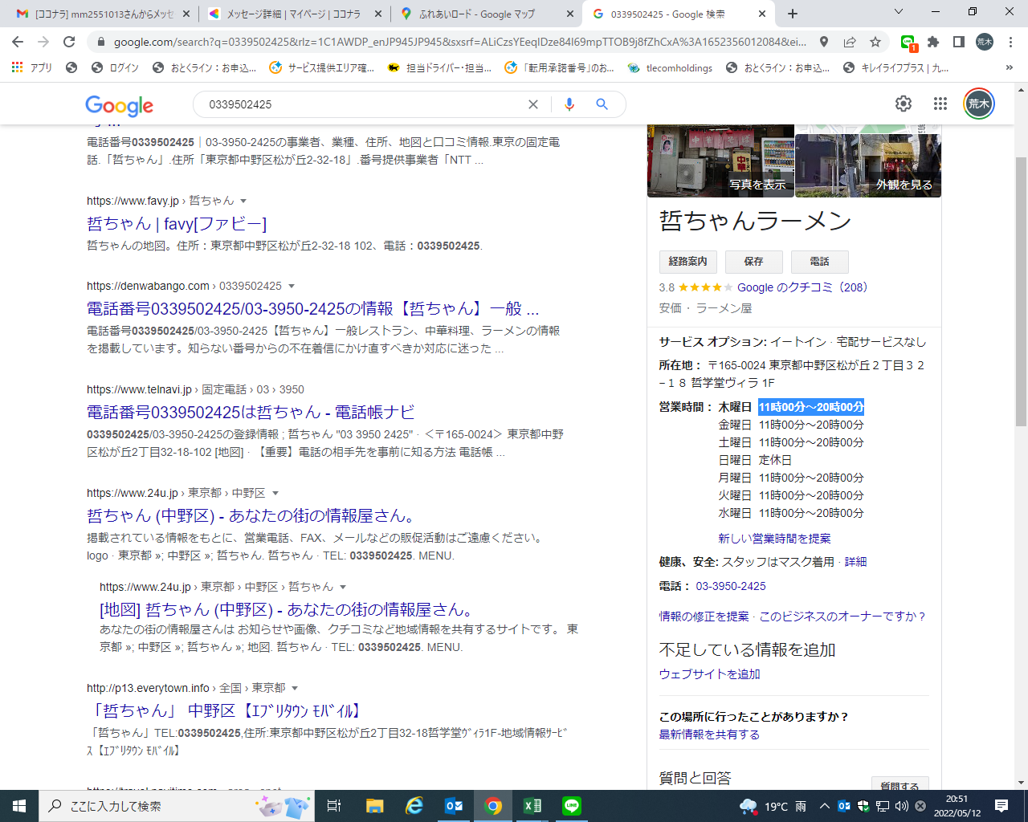

時間と定休日がでてくる

↓

エクセルに貼り付け（一番平日で長い営業時間で大丈夫です）

↑
時間不明はグーグル地図などでてくるが営業時間記載がない状態

有中
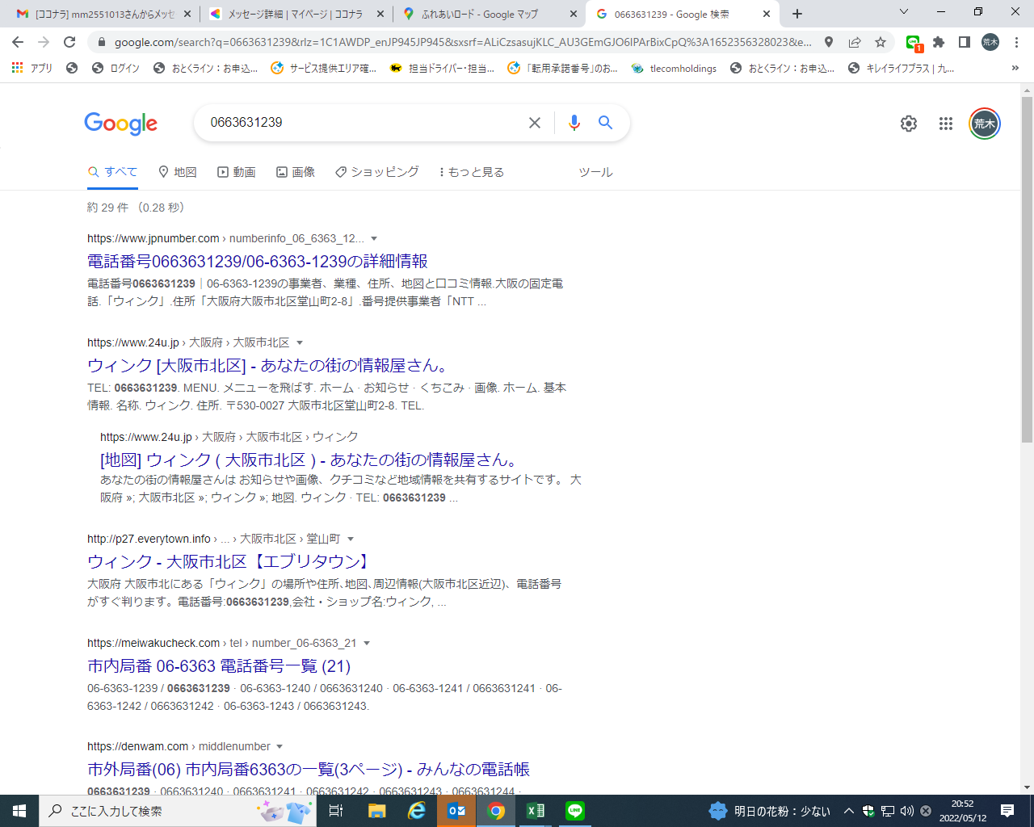

↑
①のように地図まででてこないが検索結果がでてくる状況（有中 で営業時間記載あればそれも記載）

無
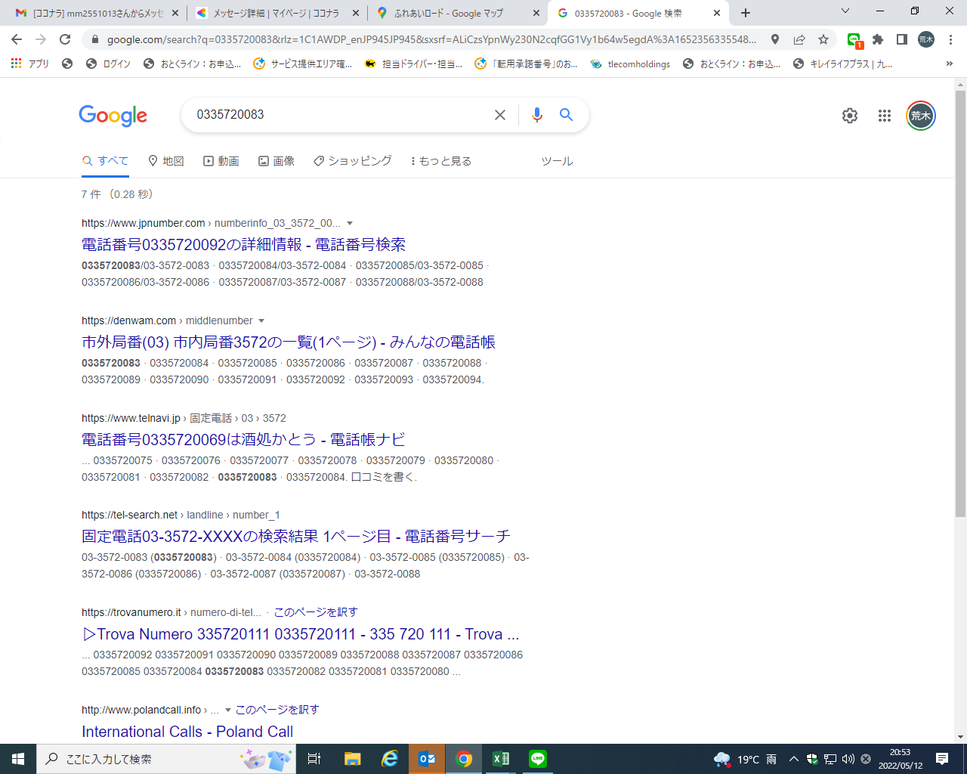

↑
①②のように何も検索に引っかからない案件（営業時間に記載）

